Datos personales
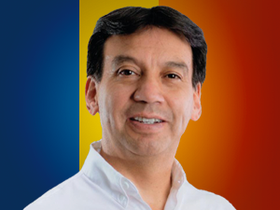

Nombres: | Pedro Ramiro
Apellidos: | Velasco Erazo
Facebook: | https://www.facebook.com/PedroVelascoE/
Twitter: | @PedroVelascoE
Descripción:

